Soustava 3
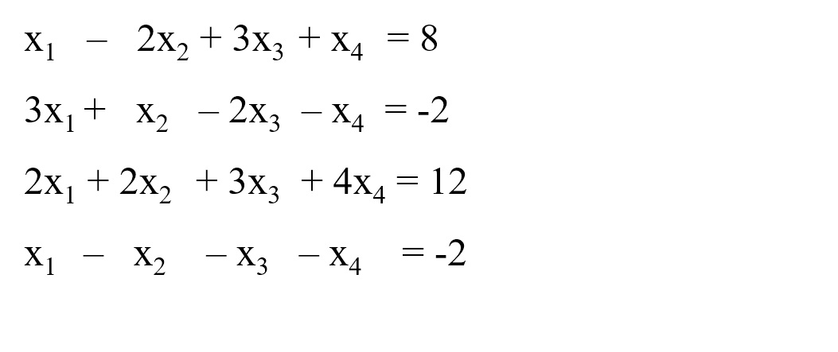
1 | -2 | 3 | 1 | 8
3 | 1 | -2 | -1 | -2
2 | 2 | 3 | 4 | 12
1 | -1 | -1 | -1 | -2

0.14285714286 | 0.25 | 0.035714285714 | 0.035714285714 | 1
0.14285714286 | 0.5 | -0.21428571429 | -1.2142857143 | 4.4408920985E-16
0.57142857143 | 0.5 | -0.35714285714 | -1.3571428571 | 2
-0.57142857143 | -0.75 | 0.60714285714 | 1.6071428571 | 1

